Tabel 37
Kood | Keemiline nimetus (inglise keeles) | Struktuurvalem
BH 479-4 479M04 | N-(2,6-dimethylphenyl)-N-(1H-pyrazol-1- ylmethyl)oxalamide | 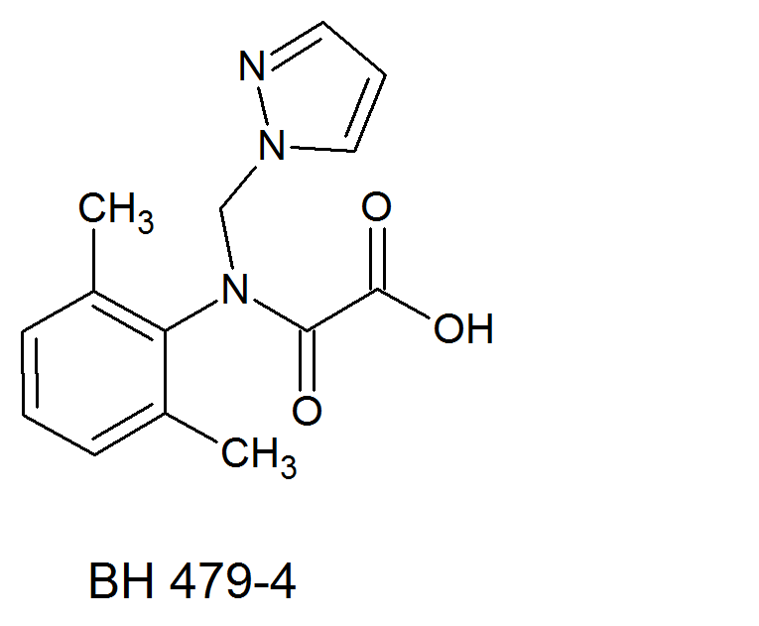
BH 479-8 479M08 | N-(2,6-dimethylphenyl)-N-(1H-pyrazol-1- ylmethyl)aminocarbonylmethylsulfonic acid | 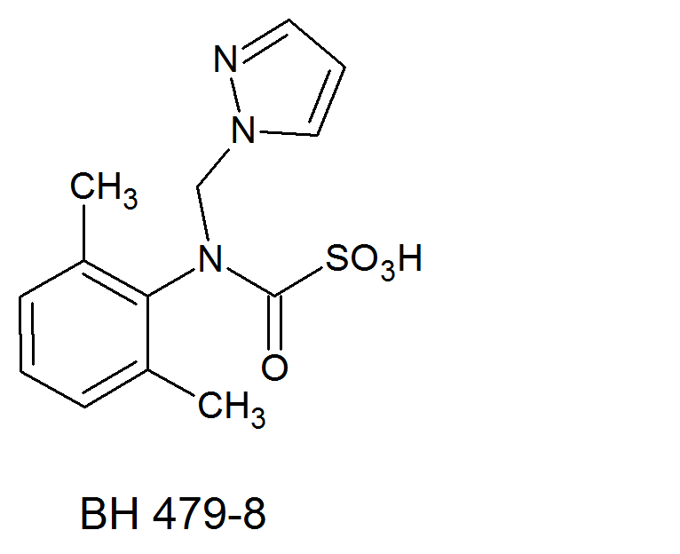
BH 479-18 | sodium N-(2,6-dimethylphenyl)-N-(1H-pyrazol- 1-ylmethyl)aminocarbonylmethylsulfonate | 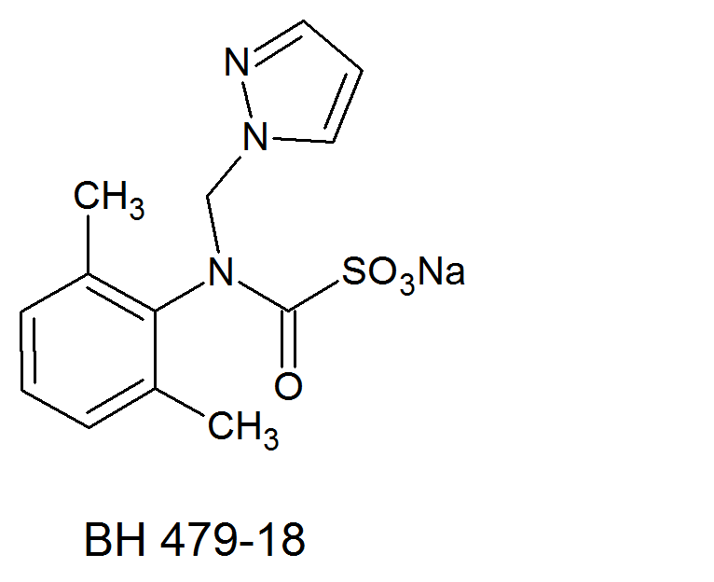
BH 479-9 479M09 | N-(2,6-dimethylphenyl)-N-(1H-pyrazol-1- ylmethyl)aminocarbonylmethylsulfinyl acetic acid | 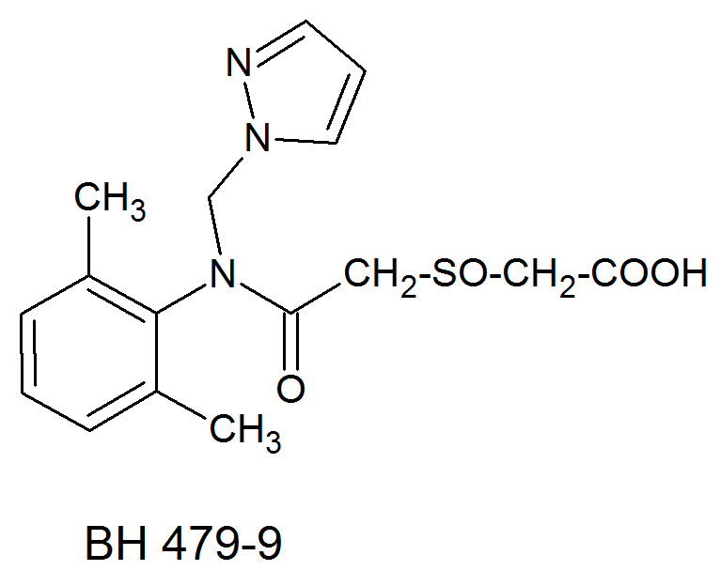
BH 479-11 479M11 | methyl N-(2,6-dimethylphenyl)-N-(1H-pyrazol- 1-ylmethyl)aminocarbonylmethylsulfoxide | 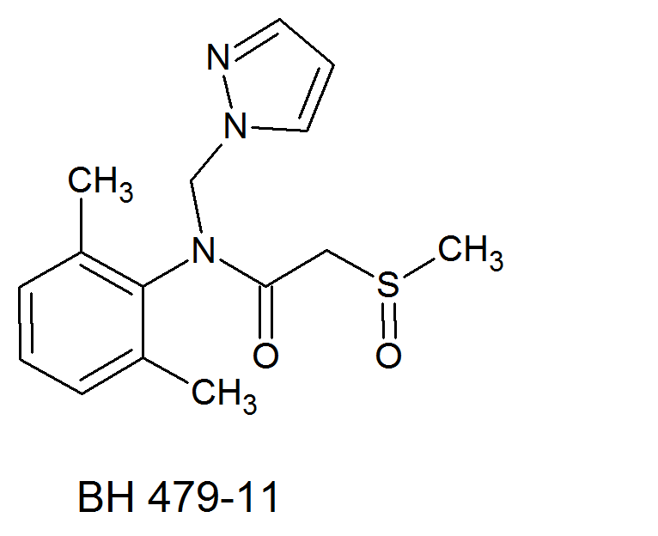
BH 479-12 479M12 | N-[(2-hydroxycarbonyl-6-methyl)phenyl]-N- (1H-pyrazol-1-ylmethyl)oxalamide | 